Feuil1
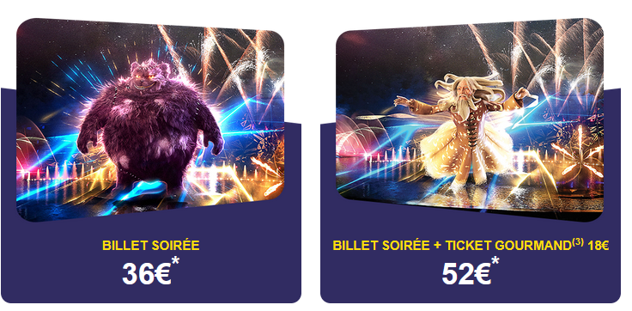 NOEL AU FUTUROSCOPE SAMEDI 6 DECEMBRE 2025

NOM ET PRENOM: | DATE DE RESERVATION:
SERVICE:
 | TARIF UNIQUE | Quantité | TARIF
BILLET SOIREE | 36 € |  | 0 €
de 17h30 à 24h (ouverture au grand public jusqu'à 21h) | (gratuit pour les moins de 5 ans)
BILLET SOIREE & TICKET GOURMAND* |  |  | 0 €
*véritable moyen de paiement utilisable en une seule fois le jour de la visite dans les points | 52 €
de restauration du parc (sauf Aérobar), pour une valeur de 18€. Pas de rendu monnaie.

 | TOTAL |  | 0 €
A envoyer à geraldine.vezien@ensma.fr avant le 15 octobre

